二、制作微服务镜像
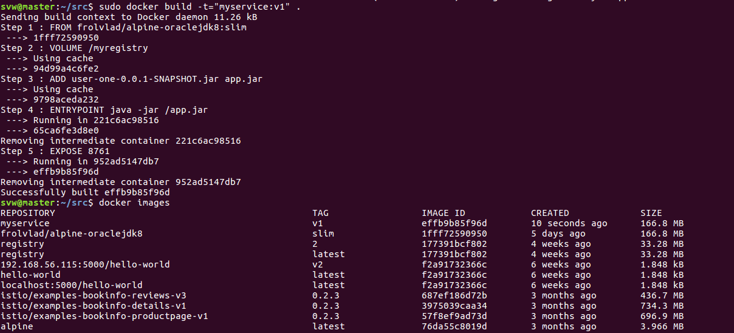
二、制作微服务镜像
 | 2.1 | 在放jar包的同目录下创建一个dockerfile:
 |  | vi dockerfile
 |  | 内容如下：

 |  | 命令解释：
 |  | 1)FROM
 |  | 格式：FROM <image>或 FROM <image>:<tag>
 |  | 定义基础镜像，后面的RUN是在此基础上运行。第一条指令必须为FROM指令，并且，如果在同一个Dockerfile中创建多个镜像时，可以使用多个FROM指令（每个镜像一次）
 |  | 2)ADD
 |  | 格式：ADD <src> <dest>
 |  | 定义变量，复制指定的<src>到容器的<dest>中，<src>可以是Dockerfile所在的目录的一个相对路径；可以是URL，也可以是tar.gz（自动解压）
 | 2.2 | 生成Docker image:
 |  | sudo docker build -t="[name]:[tag]" .
 |  | -t 表示添加tag
 |  | . 代表当前目录（注意 "."的存在）

三、创建私有DockerRegistry
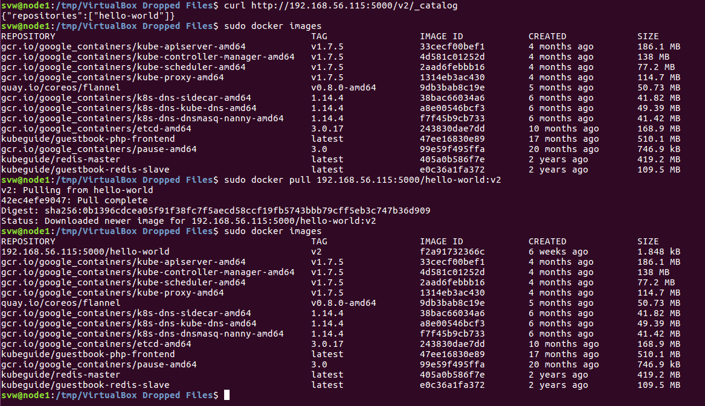
三、创建私有Docker registry来管理我们的微服务repository和镜像
 | 3.1 | 运行一个Registry容器来创建私有Docker registry，该容器存储在Docker HUB中
 |  | docker run -d -p 5000:5000 -v /myregistry:/var/lib/registry registry --restart=always
 |  | 参数解释：
 |  | -d 是后台启动容器。
 |  | -p 将容器的 5000 端口映射到 Host 的 5000 端口。5000 是 registry 服务端口。
 |  | -v 将容器 /var/lib/registry目录映射到宿主机的/myregistry，用于存放镜像数据。

 | 3.2 | 创建好registry就可以push image进去啦，但是push会报拒绝连接的错误（ops, 忘记截报错信息了），所以我们要先解决这个问题
 |  | 问题的原因是由于Registry为了安全性考虑，默认是需要证书支持的，但是制作安装证书这种事情又费功夫也不是我们学习的目标，所以我们在自己虚机上开个后门吧：
 |  | 办法是创建或者修改/etc/docker/daemon.json文件，并在其中写入：
 |  | "insecure-registries": ["<ip>:5000"]
 |  | 然后重启docker:
 |  | systemctl daemon-reload
 |  | systemctl restart docker

 | 3.3 | Push我们的上一步做好的微服务repository到我们的私有registry，我们需要先tag起来然后再push:
 |  | docker tag [name]:[tag] <IP>:5000/[name]:[tag]
 |  | docker push <ip>:5000/[name]:[tag]

 |  | 我们还可以通过如下命令去查看我们私有registry里的repository：
 |  | curl http://<ip>:5000/v2/_catalog
 |  | 注意后缀/v2/_catalog是固定格式
 | 3.4 | 使用node1尝试连接我们master上的registry并把镜像拉下来（此步骤仅为验证我们的私有registry可远程访问）：
 |  | sudo docker pull <IP>:5000/[name]:[tag]

 |  | 哇报错了，还是证书问题，所以我们需要在node1上也重复3.2步骤
 |  | 再然后尝试连接并从master上pull下来：

